Despeje Matematico
Despeje Matematico para el caso de la membrana Unica

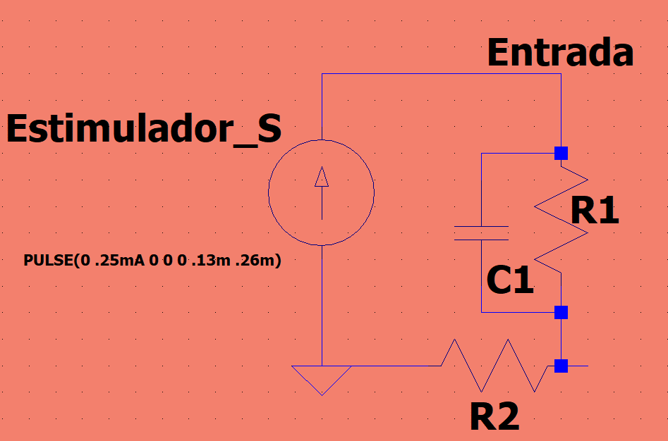

Paso 1 | Convertir el paralelo en un solo valor de impedancia
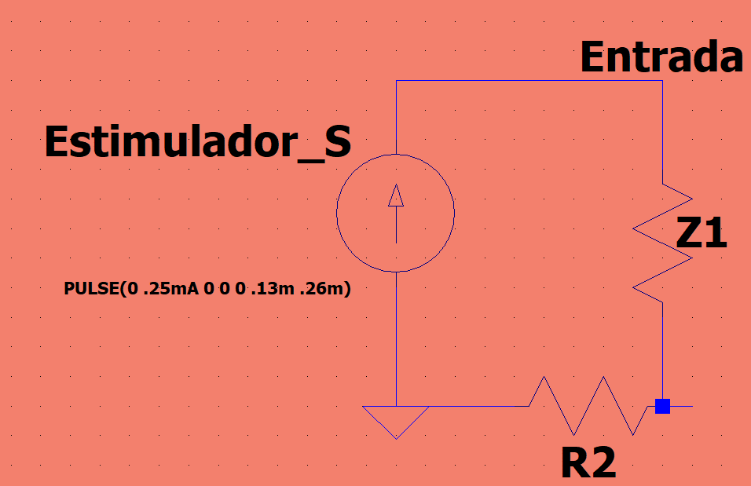

Donde:
$$Z_{1}=\frac{1}{\frac{1}{R_{1}}+\frac{1}{\frac{1}{C∗s}}}=\frac{R}{1+C∗s∗R}$$

Paso 2: Aplicar la LCK
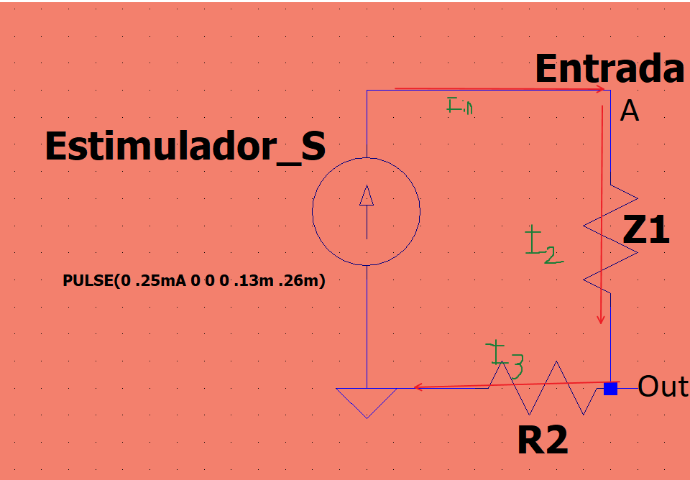

$$I_{in}=\frac{V_{a}−V_{out}}{Z_{1}}$$
Para el nodo de interes
 | A

$$\frac{V_{a}−V_{out}}{Z_{1}}=\frac{V_{out}}{R_{2}}$$
 | Out

Paso 3: Resolver el sistema de ecuaciones

$$V_{out}=\frac{V_{a}−V_{out}}{Z_{1}}=\frac{V_{out}}{R_{2}}$$

Despejando el circuito como un divisor de voltaje obtenemos

